Sheet1
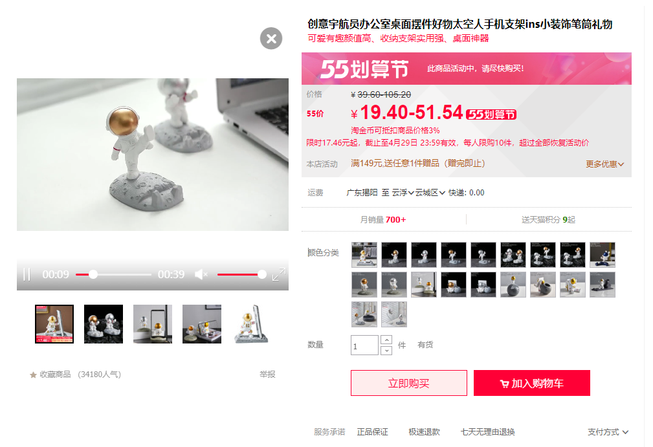
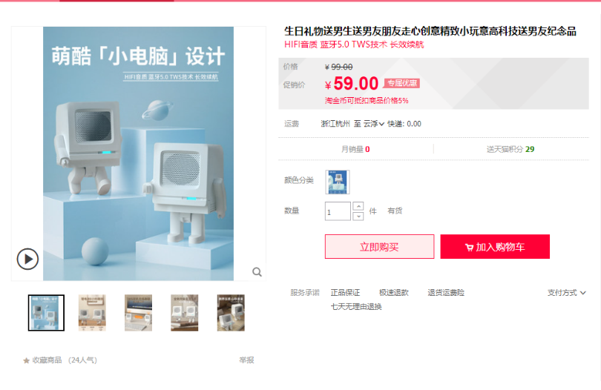
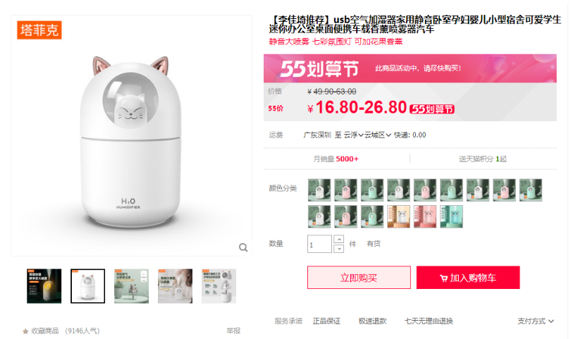
计算机协会
商品名称 | 购买链接 | 数量 | 单价 | 总价
机器人音响 | https://m.tb.cn/h.frZriGw?tk=w2YN27ALhN9 | 1 | 59 | 59
【樱花粉+大容量】加湿器 | https://m.tb.cn/h.fqZ0KK6?tk=TSgH2iZtZeT | 1 | 26.8 | 26.8
宇航员手机支架（银色） | https://m.tb.cn/h.fqA0tET?tk=1GVt27AoCY6 | 1 | 19.8 | 19.8
合计 |  |  |  | 105.6

